关系图
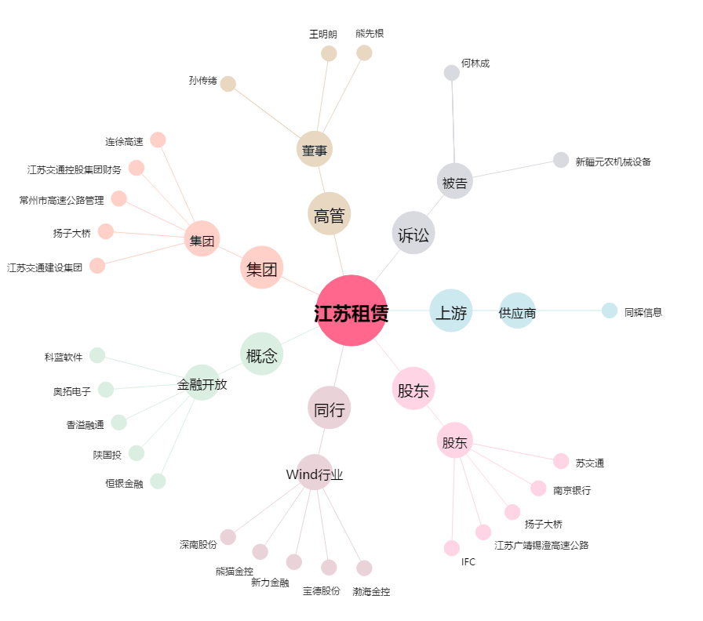
江苏租赁[600901.SH] - 关系概览图

